Sheet1
それぞれのライセンスで利用できる配布方法としては以下の通り

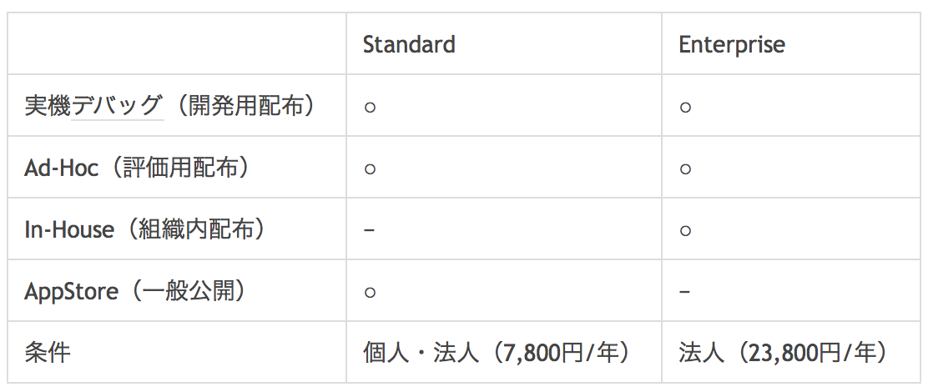

 |  | iOS Developer Program (Standard)
 |  | iOS Developer Enterprise Program

評価用配布（AdHoc）
 | App Storeを介さずに、最大100台のデバイスまでアプリ配布可能。
 | デバイス追加の都度、UDID登録、プロビジョニングファイル更新、リビルド等の作業が必要。

